URL 분석 Web UI 예제
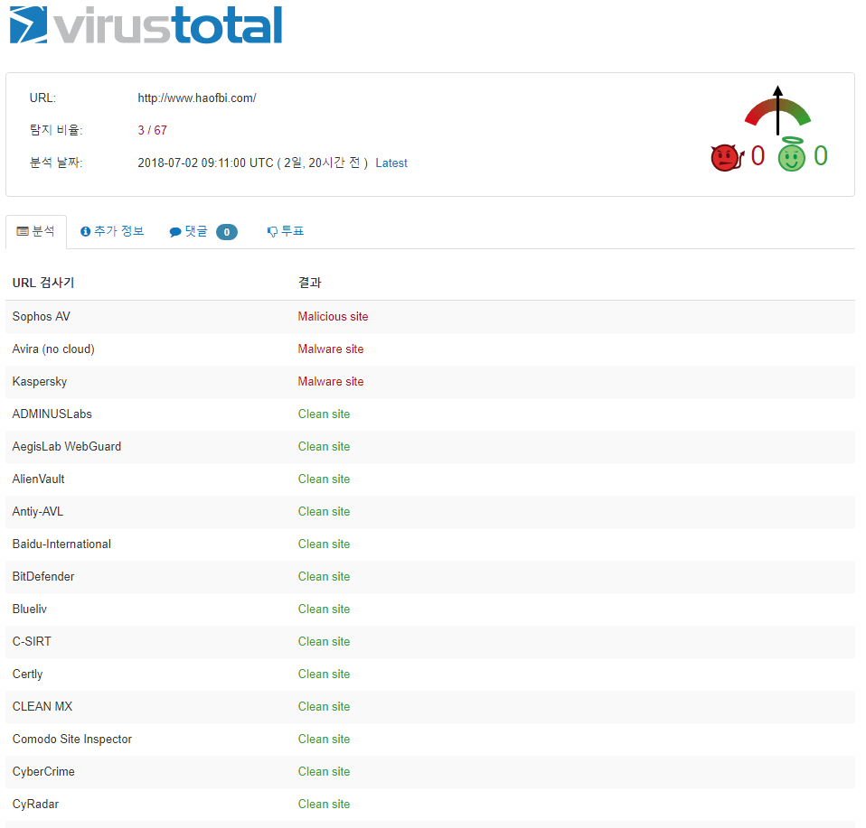
{ "responseData": [ { "status": 200, "detail_code": 2000, "message": "Successfully Processed", "result_time": "2018.07.05 12:59:56.666", "data": { "resource": "www.haofbi.com", "body": "{"scan_id": "64f898e03384929ae7541740a5fe38a2d57d32063c5a80ba23a6cbf925f85d29-1530522660", "resource": "www.haofbi.com", "url": "http://www.haofbi.com/", "response_code": 1, "scan_date": "2018-07-02 09:11:00", "permalink": "https://www.virustotal.com/url/64f898e03384929ae7541740a5fe38a2d57d32063c5a80ba23a6cbf925f85d29/analysis/1530522660/", "verbose_msg": "Scan finished, scan information embedded in this object", "filescan_id": null, "positives": 3, "total": 67, "scans": {"CLEAN MX": {"detected": false, "result": "clean site"}, "DNS8": {"detected": false, "result": "clean site"}, "OpenPhish": {"detected": false, "result": "clean site"}, "VX Vault": {"detected": false, "result": "clean site"}, "ZDB Zeus": {"detected": false, "result": "clean site"}, "ZCloudsec": {"detected": false, "result": "clean site"}, "PhishLabs": {"detected": false, "result": "unrated site"}, "Zerofox": {"detected": false, "result": "clean site"}, "K7AntiVirus": {"detected": false, "result": "clean site"}, "FraudSense": {"detected": false, "result": "clean site"}, "Virusdie External Site Scan": {"detected": false, "result": "clean site"}, "Quttera": {"detected": false, "result": "clean site"}, "AegisLab WebGuard": {"detected": false, "result": "clean site"}, "MalwareDomainList": {"detected": false, "result": "clean site", "detail": "http://www.malwaredomainlist.com/mdl.php?search=www.haofbi.com"}, "ZeusTracker": {"detected": false, "result": "clean site", "detail": "https://zeustracker.abuse.ch/monitor.php?host=www.haofbi.com"}, "zvelo": {"detected": false, "result": "clean site"}, "Google Safebrowsing": {"detected": false, "result": "clean site"}, "Kaspersky": {"detected": true, "result": "malware si
data -> body 의 permalink 값 : 검사 결과 보고서 URL 주소

data -> resource 값 : 분석 요청 URL

data -> body 의 positive 값 / total 값 : 검출 수 / 전체 검사 수

data -> body 의 scan_date 값

data -> body -> scans 의 키 값들 (검사 engine명)
data -> body ->scans 의 result 값

IP 분석 Web UI 예제
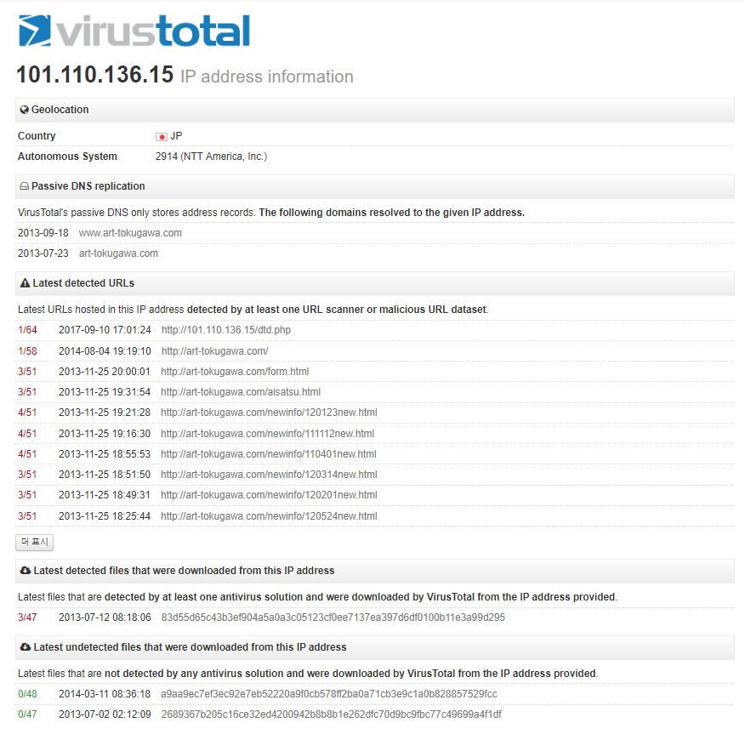 | { "responseData": [ { "status": 200, "detail_code": 2000, "message": "Successfully Processed", "result_time": "2018.07.05 12:59:44.589", "data": { "resource": "101.110.136.15", "body": "{"asn": "2914", "undetected_downloaded_samples": [{"date": "2014-03-11 08:36:18", "positives": 0, "total": 48, "sha256": "a9aa9ec7ef3ec92e7eb52220a9f0cb578ff2ba0a71cb3e9c1a0b828857529fcc"}, {"date": "2013-07-02 02:12:09", "positives": 0, "total": 47, "sha256": "2689367b205c16ce32ed4200942b8b8b1e262dfc70d9bc9fbc77c49699a4f1df"}], "detected_downloaded_samples": [{"date": "2013-07-12 08:18:06", "positives": 3, "total": 47, "sha256": "83d55d65c43b3ef904a5a0a3c05123cf0ee7137ea397d6df0100b11e3a99d295"}], "response_code": 1, "as_owner": "NTT America, Inc.", "verbose_msg": "IP address in dataset", "country": "JP", "resolutions": [{"last_resolved": "2013-07-23 00:00:00", "hostname": "art-tokugawa.com"}, {"last_resolved": "2013-09-18 00:00:00", "hostname": "www.art-tokugawa.com"}], "detected_urls": [{"url": "http://101.110.136.15/dtd.php", "positives": 1, "total": 64, "scan_date": "2017-09-10 17:01:24"}, {"url": "http://art-tokugawa.com/", "positives": 1, "total": 58, "scan_date": "2014-08-04 19:19:10"}, {"url": "http://art-tokugawa.com/form.html", "positives": 3, "total": 51, "scan_date": "2013-11-25 20:00:01"}, {"url": "http://art-tokugawa.com/aisatsu.html", "positives": 3, "total": 51, "scan_date": "2013-11-25 19:31:54"}, {"url": "http://art-tokugawa.com/newinfo/120123new.html", "positives": 4, "total": 51, "scan_date": "2013-11-25 19:21:28"}, {"url": "http://art-tokugawa.com/newinfo/111112new.html", "positives": 4, "total": 51, "scan_date": "2013-11-25 19:16:30"}, {"url": "http://art-tokugawa.com/newinfo/110401new.html", "positives": 4, "total": 51, "scan_date": "2013-11-25 18:55:53"}, {"url": "http://art-tokugawa.com/newinfo/120314new.html", "positives": 3, "total": 51, "scan_d

data -> body 의 country값
data -> body 의 asn값, as_owner 값

data -> body -> resolutions 값 : 해당 ip 등록된 가장 최근 도메인 정보

data -> body -> detected_urls 의 positives , total , scan_date, url 값
최근 해당 ip 로 운영된 URL중에 악성 URL로 검출된 목록
positives : 검출 건수 , total: 분석 엔진 수

data -> body -> detected_downloaded_samples 의 positives , total , date, sha256 값
최근 해당 ip 를 통해 다운로드 되어진 파일중 악성 파일로 검출된 목록
positives : 검출 건수 , total: 분석 엔진 수

data -> body -> undetected_downloaded_samples 의 positives , total , date, sha256 값
최근 해당 ip 를 통해 다운로드 되어진 파일중 미검출 파일 목록
positives : 검출 건수 , total: 분석 엔진 수

Domain 분석 Web UI 예제
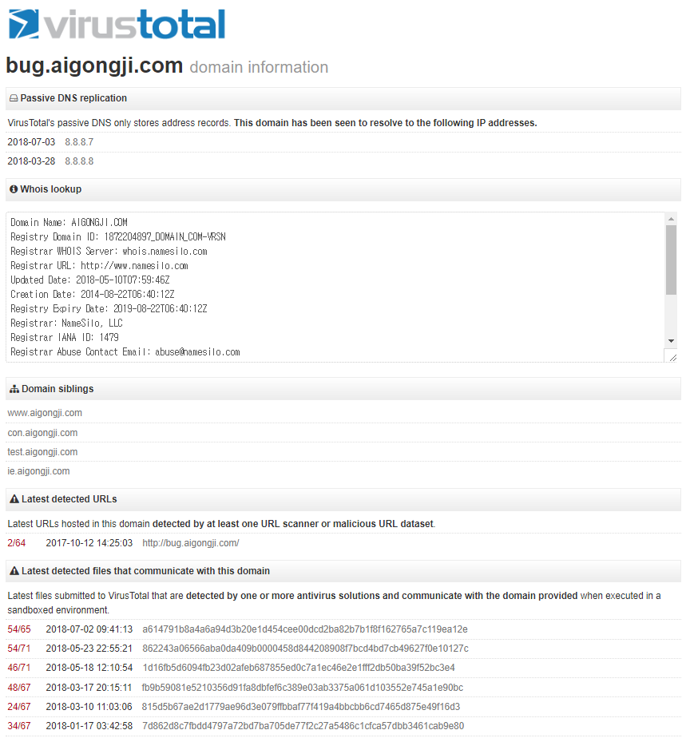
{ "responseData": [ { "status": 200, "detail_code": 2000, "message": "Successfully Processed", "result_time": "2018.07.05 02:10:13.362", "data": { "resource": "bug.aigongji.com", "body": "{"BitDefender category": "parked", "domain_siblings": ["www.aigongji.com", "con.aigongji.com", "test.aigongji.com", "ie.aigongji.com"], "BitDefender domain info": "This URL domain/host was seen to host badware at some point in time", "whois": "Domain Name: AIGONGJI.COMnRegistry Domain ID: 1872204897_DOMAIN_COM-VRSNnRegistrar WHOIS Server: whois.namesilo.comnRegistrar URL: http://www.namesilo.comnUpdated Date: 2018-05-10T07:59:46ZnCreation Date: 2014-08-22T06:40:12ZnRegistry Expiry Date: 2019-08-22T06:40:12ZnRegistrar: NameSilo, LLCnRegistrar IANA ID: 1479nRegistrar Abuse Contact Email: abuse@namesilo.comnRegistrar Abuse Contact Phone: +1.4805240066nDomain Status: clientTransferProhibited https://icann.org/epp#clientTransferProhibitednName Server: NS1.DNSOWL.COMnName Server: NS2.DNSOWL.COMnName Server: NS3.DNSOWL.COMnDNSSEC: unsigned", "response_code": 1, "verbose_msg": "Domain found in dataset", "Forcepoint ThreatSeeker category": "malicious web sites", "resolutions": [{"last_resolved": "2018-07-03 15:29:33", "ip_address": "8.8.8.7"}, {"last_resolved": "2018-03-28 02:11:47", "ip_address": "8.8.8.8"}], "detected_communicating_samples": [{"date": "2018-07-02 09:41:13", "positives": 54, "total": 65, "sha256": "a614791b8a4a6a94d3b20e1d454cee00dcd2ba82b7b1f8f162765a7c119ea12e"}, {"date": "2018-05-23 22:55:21", "positives": 54, "total": 71, "sha256": "862243a06566aba0da409b0000458d844208908f7bcd4bd7cb49627f0e10127c"}, {"date": "2018-05-18 12:10:54", "positives": 46, "total": 71, "sha256": "1d16fb5d6094fb23d02afeb687855ed0c7a1ec46e2e1fff2db50ba39f52bc3e4"}, {"date": "2018-03-17 20:15:11", "positives": 48, "total": 67, "sha256": "fb9b59081e5210356d91fa8dbfef6c389e03ab3375a061d10

data -> body -> resolutions 값 : 해당 도메인으로 등록된 가장 최근 ip 정보

data -> body -> whois값 : whois 조회 정보

data -> body -> domain_siblings 값 : 해당 도메인으로 부터 파생된 도메인 정보

data -> body -> detected_urls 의 positives , total , scan_date, url 값
최근 해당 ip 로 운영된 URL중에 악성 URL로 검출된 목록
positives : 검출 건수 , total: 분석 엔진 수

data -> body -> detected_communicating_samples 의 positives , total , date, sha256 값
최근 해당 도메인을 통해 다운로드 되어진 파일중 악성 파일로 검출된 목록
positives : 검출 건수 , total: 분석 엔진 수

File,Hash 분석 Web UI 예제
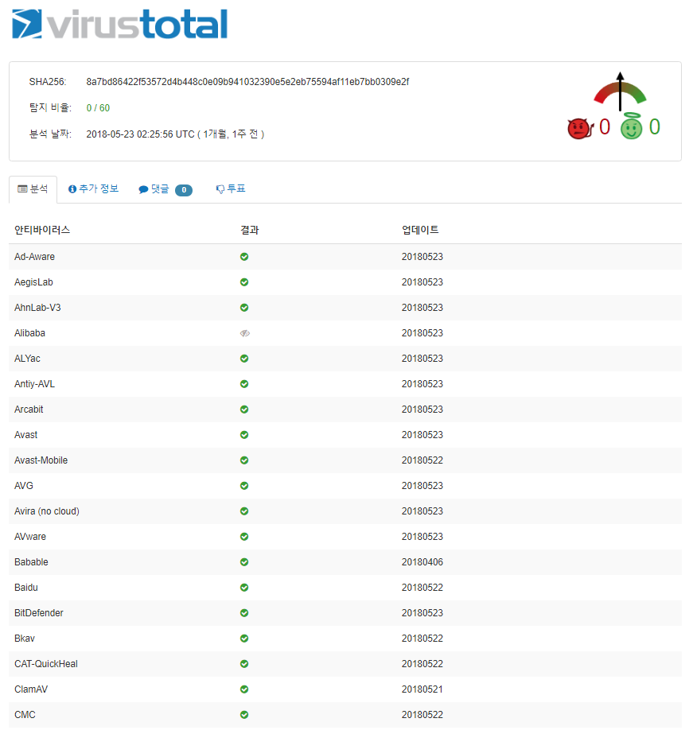
{ "responseData": [ { "status": 200, "detail_code": 2000, "message": "Successfully Processed", "result_time": "2018.07.05 02:28:19.655", "data": { "resource": "2e6e490ea0fb55a9a8082dc8dc9ecf36", "body": "{"scans": {"Bkav": {"detected": false, "version": "1.3.0.9466", "result": null, "update": "20180522"}, "MicroWorld-eScan": {"detected": false, "version": "14.0.297.0", "result": null, "update": "20180523"}, "nProtect": {"detected": false, "version": "2018-05-23.01", "result": null, "update": "20180523"}, "CMC": {"detected": false, "version": "1.1.0.977", "result": null, "update": "20180522"}, "CAT-QuickHeal": {"detected": false, "version": "14.00", "result": null, "update": "20180522"}, "McAfee": {"detected": false, "version": "6.0.6.653", "result": null, "update": "20180523"}, "Malwarebytes": {"detected": false, "version": "2.1.1.1115", "result": null, "update": "20180523"}, "VIPRE": {"detected": false, "version": "66874", "result": null, "update": "20180523"}, "SUPERAntiSpyware": {"detected": false, "version": "5.6.0.1032", "result": null, "update": "20180523"}, "TheHacker": {"detected": false, "version": "6.8.0.5.2838", "result": null, "update": "20180516"}, "K7GW": {"detected": false, "version": "10.47.27224", "result": null, "update": "20180523"}, "K7AntiVirus": {"detected": false, "version": "10.47.27224", "result": null, "update": "20180522"}, "Baidu": {"detected": false, "version": "1.0.0.2", "result": null, "update": "20180522"}, "Babable": {"detected": false, "version": "9107201", "result": null, "update": "20180406"}, "F-Prot": {"detected": false, "version": "4.7.1.166", "result": null, "update": "20180523"}, "Symantec": {"detected": false, "version": "1.6.0.0", "result": null, "update": "20180523"}, "TotalDefense": {"detected": false, "version": "37.1.62.1", "result": null, "update": "20180522"}, "TrendMicro-HouseCall": {"detected": false, "ve
data -> body 의 permalink 값 : 검사 결과 보고서 URL 주소

data -> body 의 sha256값: 파일 hash

data -> body 의 positive 값 / total 값 : 검출 수 / 전체 검사 수
data -> body 의 scan_date 값

data -> body -> scans 의 키 값들 (검사 engine명)
data -> body -> scans 의 update 값: 검사 결과 등록 및 수정일

data -> body -> scans 의 detected 값 : 검출시 true, 미검출 false

